DİVRİĞİ
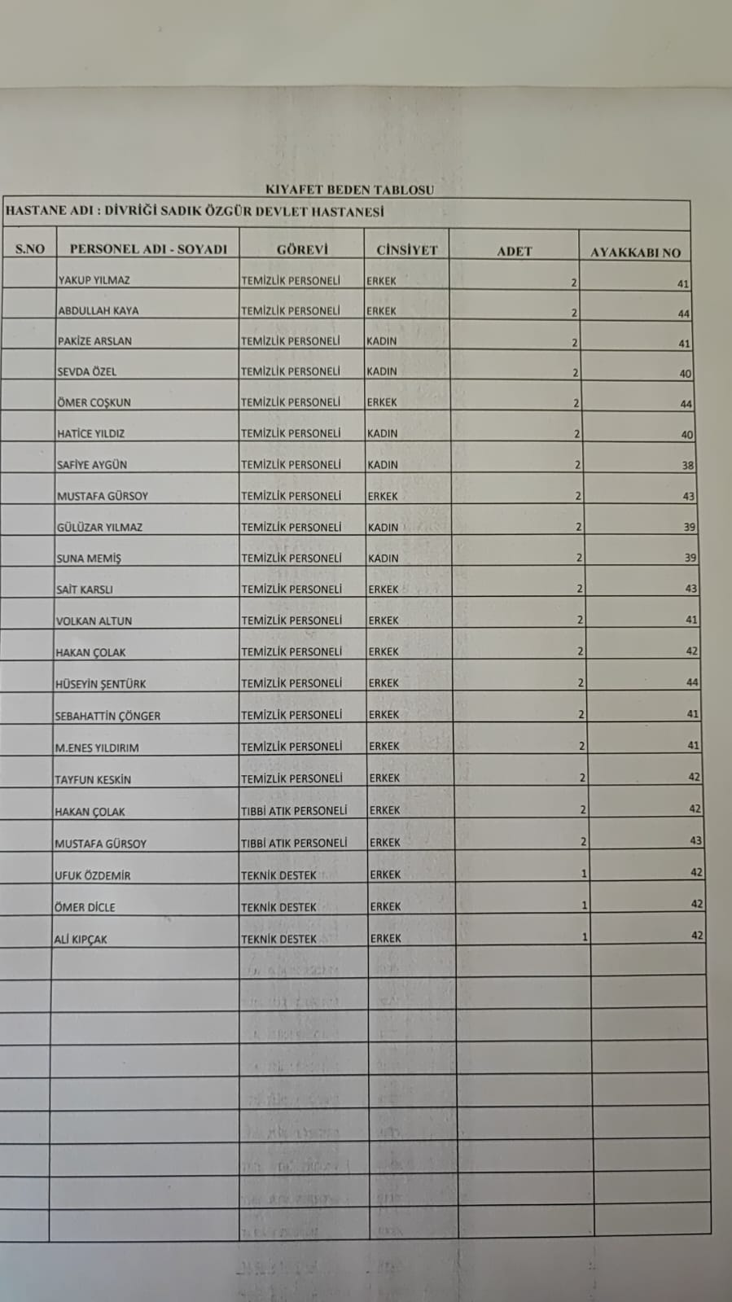

GÜRÜN
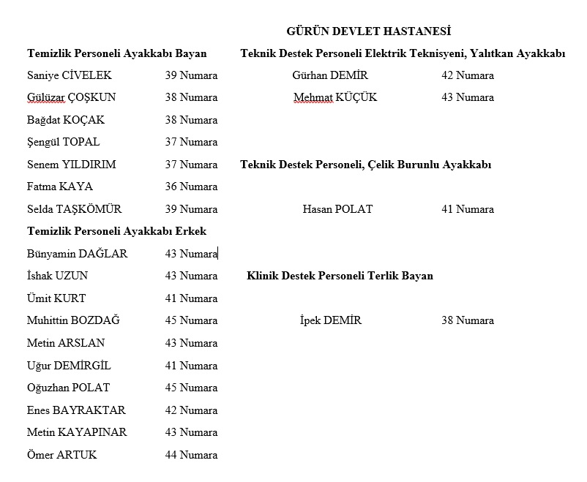

NOT

İSHAK UZUN VE UĞUR DEMİRGİL LİSTEDEN ÇIKACAK

KANGAL
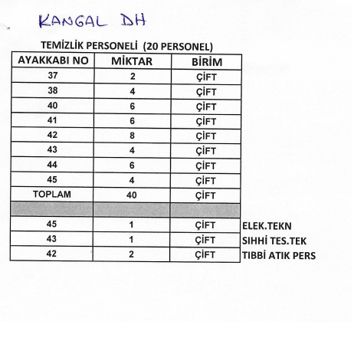

NOT

42 NUMARA 7 ÇİFT OLACAK

MÜDÜRLÜK
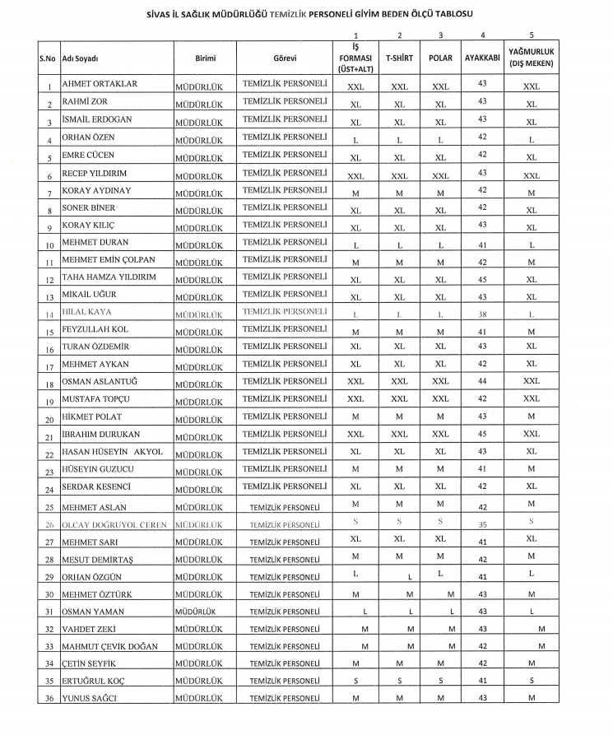

ZARA TSM

HAZER |  | 42
ZÜBEYDE |  | 37

SUŞEHRİ TSM

BİROL |  | 40
NURETTİN |  | 43

YILDIZELİ İSM

HALİS ÖZDEMİR |  | 41

ŞARKIŞLA İSM

ERDEM YÜKSEKTEPE |  | 42 | TIBBİ ATIK | ERDEM YÜKSEKTEPE | 42
MERAL YÜREKLİ |  | 39

KANGAL TSM

ZÜBEYDE KAYA |  | 37
HAZER ATEŞ | TIBBİ ATIK | 42

GEMEREK TSM

SELÇUK |  | 43

KAMU HASTANELERİ

 |  | 42
 |  | 35

112 BAŞHEKİMLİK

M.AYKAN |  | 43
VAHDET ZEKİ |  | 43
HÜSEYİN KUZUCU |  | 41

